пример VideoSmart
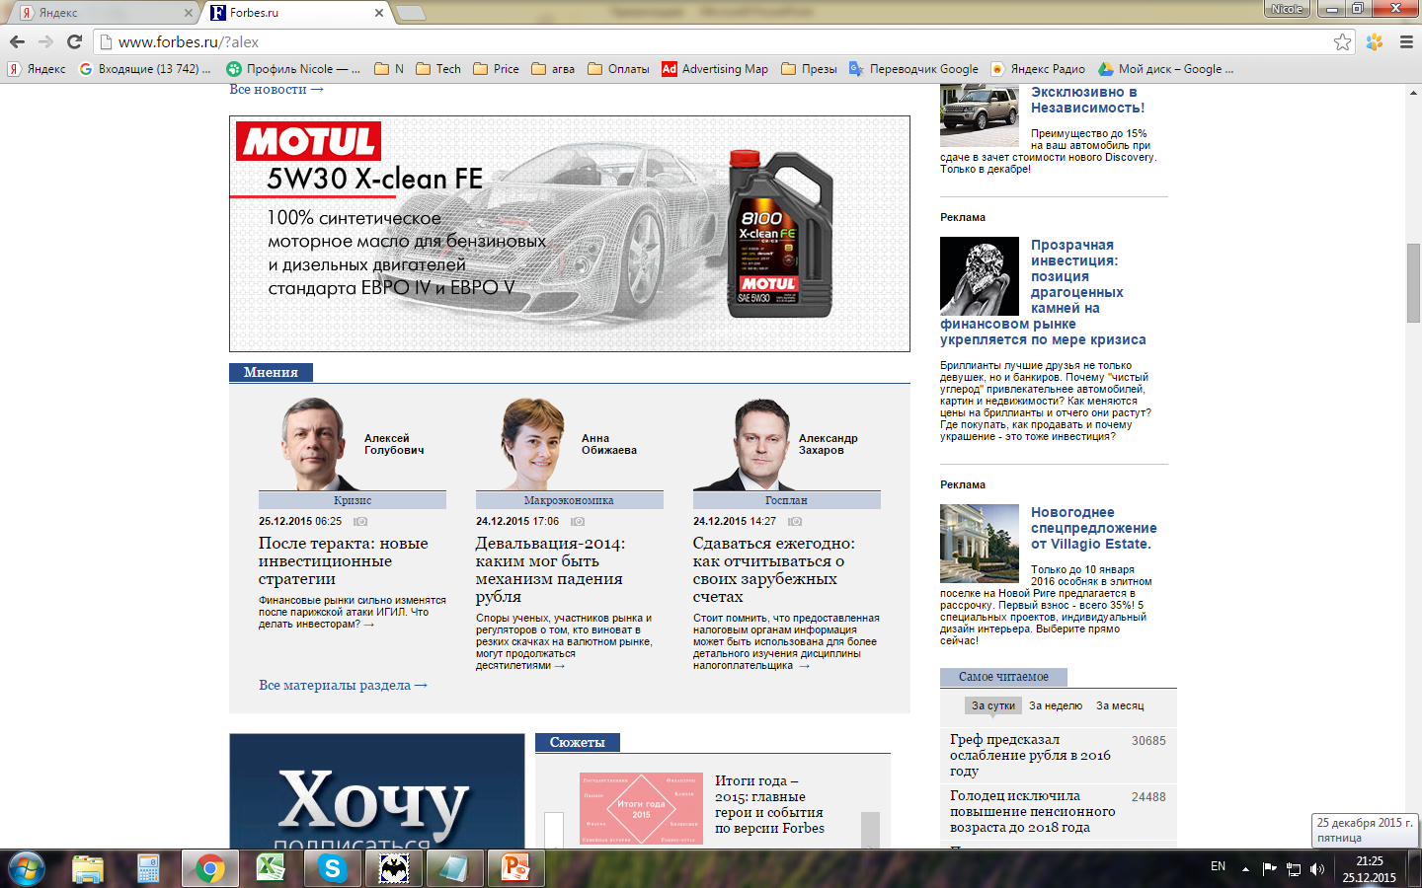
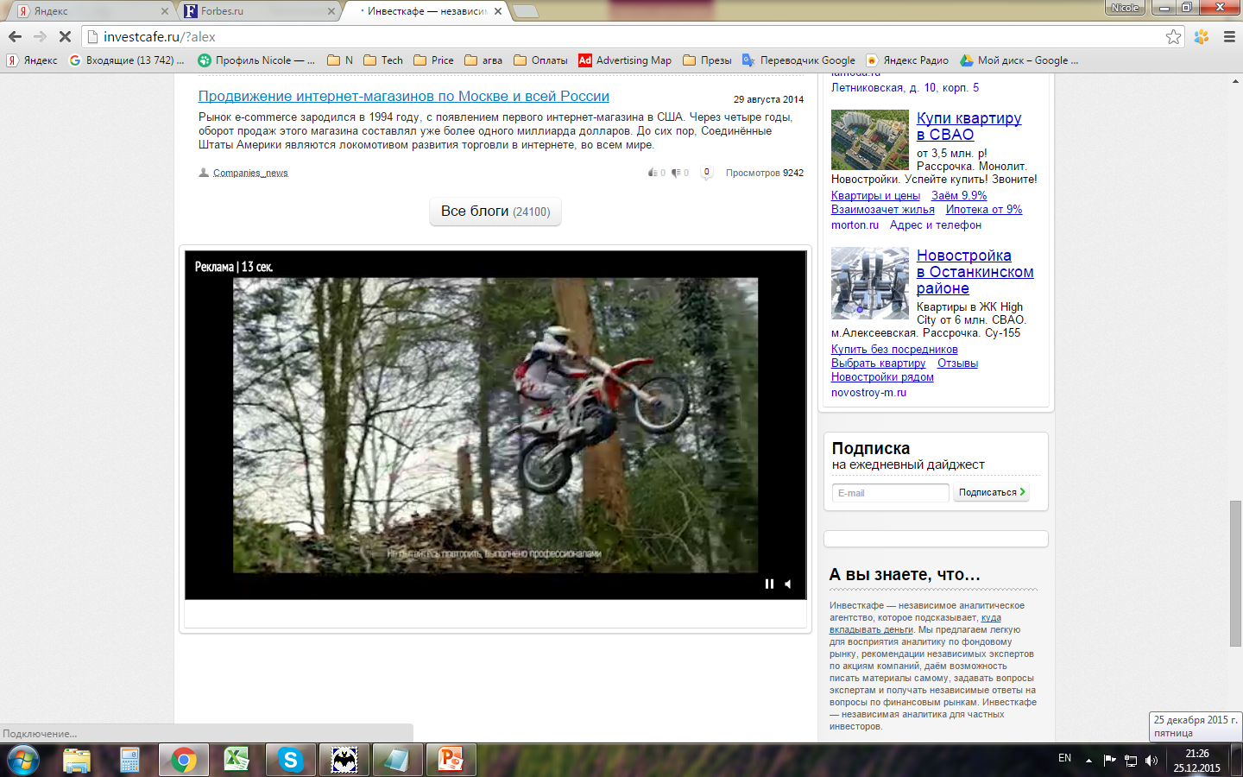

видеобаннер с расхлопом

 | после того, как видео проигралось, остается баннер. Видео можно проиграть вновь

